BSX
PT. SUMI RUBBER INDONESIA
WP |  | PROSEDUR PEMASANGAN |  |  |  | WE - 816/00
 |  | LABEL BARCODE PADA PRINTER BSX-5T
TUJUAN |  | : Sebagai guidance produksi dalam pemasangan label barcode pada printer BSX-5T
RUANG LINGKUP |  | : Bead Tape Winding , Single Winding, Hot Fitting, Apex Fitting, Filler Fitting, Bead Repair,
 |  | Konsolidasi, Wrapping dan Bead Ribbon
PIC |  | : Operator, Leader, Foreman dan Supervisor (Produksi)
 |  | Staff dan Chief Staff (WT)
Guidance pemasangan label barcode pada printer BSX-5T
A. Bagian-bagian printer BSX-5T

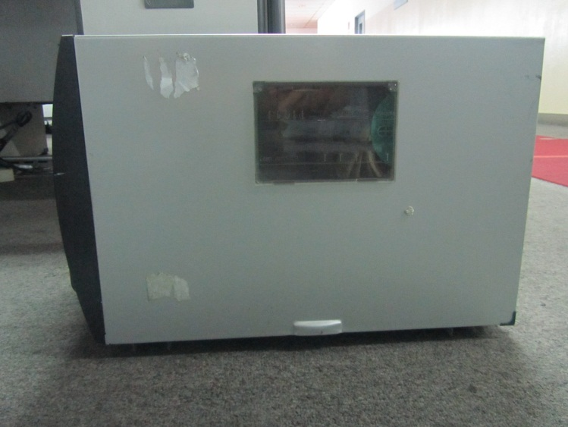
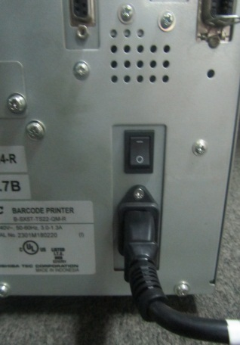

Bagian belakang printer

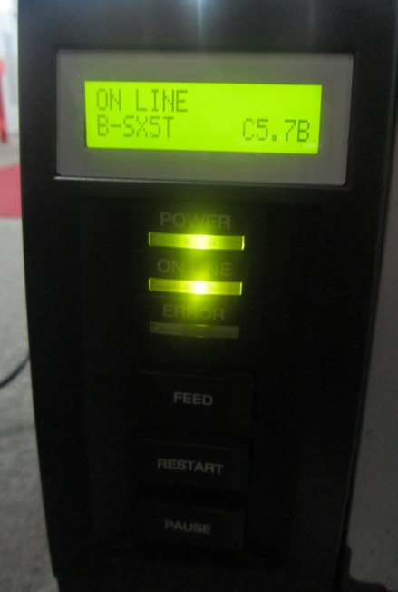
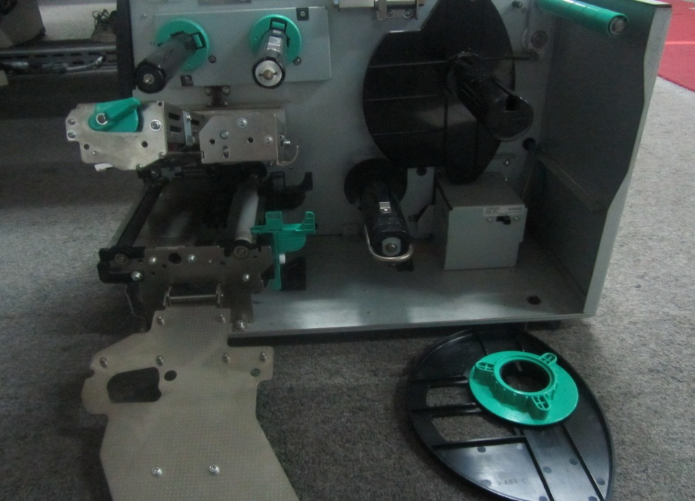

Bagian depan printer
Bagian dalam printer setelah dibuka penutupnya

Keterangan:

 | 1. Tombol Power, terletak dibagian belakang untuk menghidupkan dan mematikan printer
 | 2. Tombol Restart, untuk merubah printer posisi online pada layar printer, posisi online printer siap digunakan
 | 3. Tombol Pause, digunakan pada saat memperbaiki kertas agar tidak off center
 | 4. Pengunci depan, digunakan untuk menutup head printer
 | 5. Head Printer, berfungsi untuk mencetak hasil print seperti catridge pada printer biasa
 | 6. Paper Roll, sebagai tempat untuk label barcode
 | 7. Pengunci belakang, digunakan agar paper roll tidak bergeser

Issued date |  | Approved by |  | Checked by | Prepared by | Page
 |  |  |  |  |  | 1/3

 |  | Sutrisno | Juhdi M. | Chandra W. | Khoerul Anwar R.

PT. SUMI RUBBER INDONESIA
WP |  | PROSEDUR PEMASANGAN |  |  |  | WE - 816/00
 |  | LABEL BARCODE PADA PRINTER BSX-5T
B. Langkah-langkah pemasangan tiket barcode
1. Matikan printer dengan menekan tombol Power pada bagian belakang printer



2. Buka penutup printer ke atas

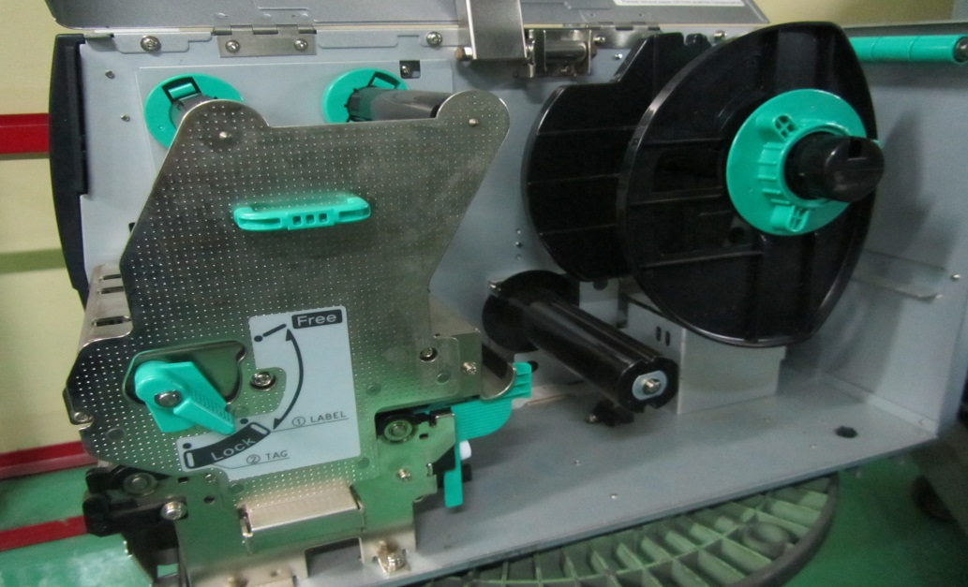

3. Putar pengunci depan keposisi Free agar dinding penutup head bisa dibuka, lalu buka dinding penutup printer head

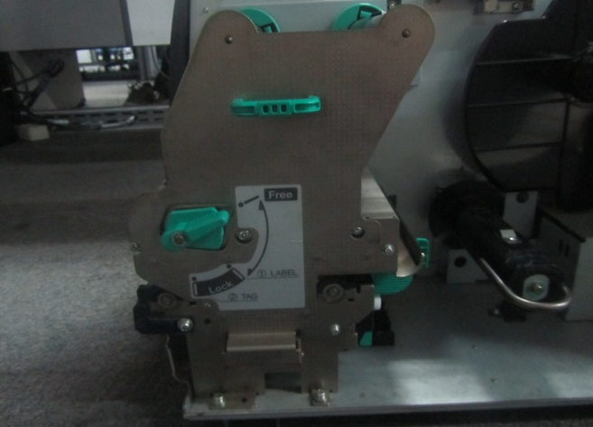
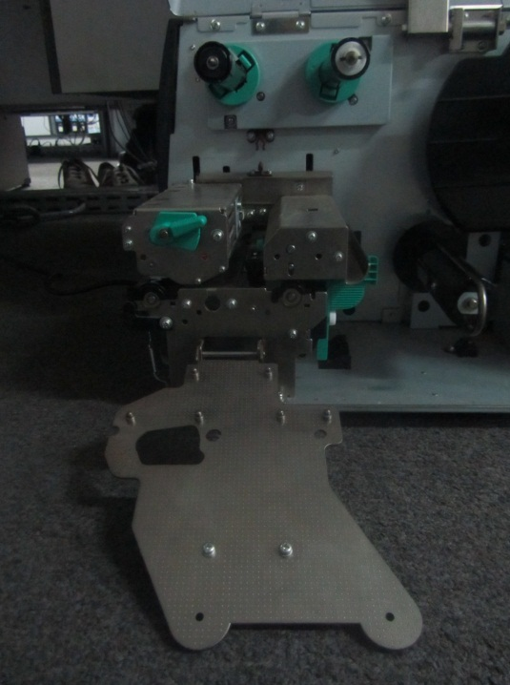

Issued date |  | Approved by |  | Checked by | Prepared by | Page
 |  |  |  |  |  | 2/3

 |  | Sutrisno | Juhdi M. | Chandra W. | Khoerul Anwar R.

PT. SUMI RUBBER INDONESIA
WP |  | PROSEDUR PEMASANGAN |  |  |  | WE - 816/00
 |  | LABEL BARCODE PADA PRINTER BSX-5T
4. Putar pengunci belakang kearah kiri dan lepaskan penguncinya
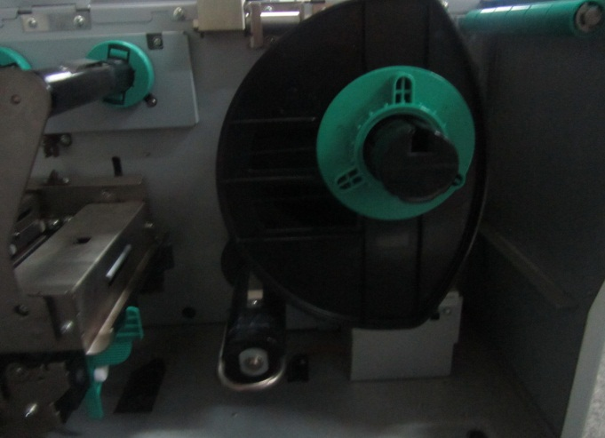
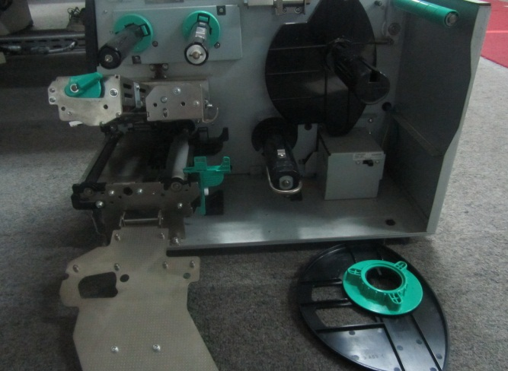

5. Angkat head printer keatas dan letakan label barcode sesuai dengan gambar dibawah ini
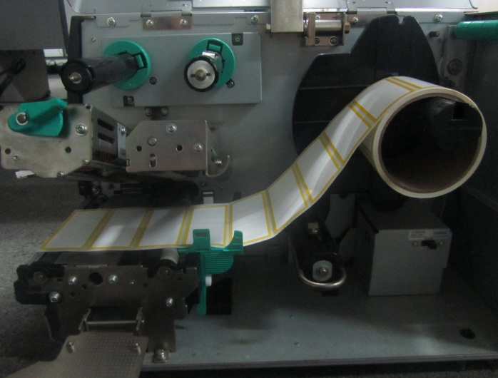

6. Tutup kembali pengunci depan dan pengunci belakang seperti kondisi awal

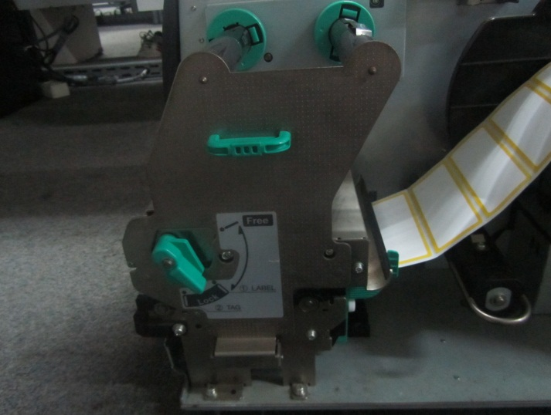
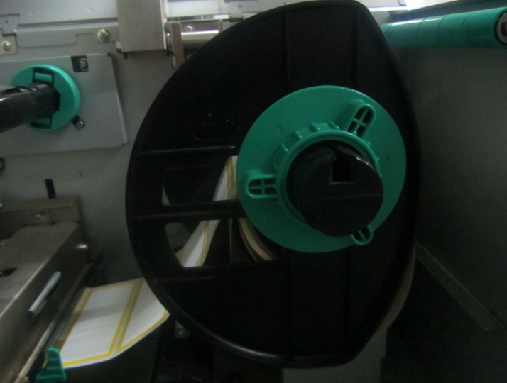

Tutup pengunci depan
Tutup pengunci belakang

7. Tutup penutup printer kebawah

8. Tekan tombol Power dibelakang printer agar printer menyala

Issued date |  | Approved by |  | Checked by | Prepared by | Page
 |  |  |  |  |  | 3/3

 |  | Sutrisno | Juhdi M. | Chandra W. | Khoerul Anwar R.

